예약 신청
[BMW 코리아 미래재단] 모바일 주니어 캠퍼스 신청서

* 모바일 주니어 캠퍼스는 초등학생 대상의 과학창의 교육 프로그램으로 초등학생만 신청 가능합니다.(※미취학 아동 및 중고등생 제외)
* 프로그램은 신청 기관으로 직접 방문해 실험실, 워크숍 패키지로 진행됩니다.

진행 방법 | 교육 시간 (회차 선택 필수) | 기관 정보 |  |  | 인원(명) |  |  |  | 담당자(대표 인솔교사) 정보 |  |  | 진행 일정
 |  | 기관 명 | 주소 | 기관 연락처 | 정원 | 참여 가능 인원 | 학년 구성 | 교사인원 | 성명 | 핸드폰 | 이메일 | 1순위 | 2순위

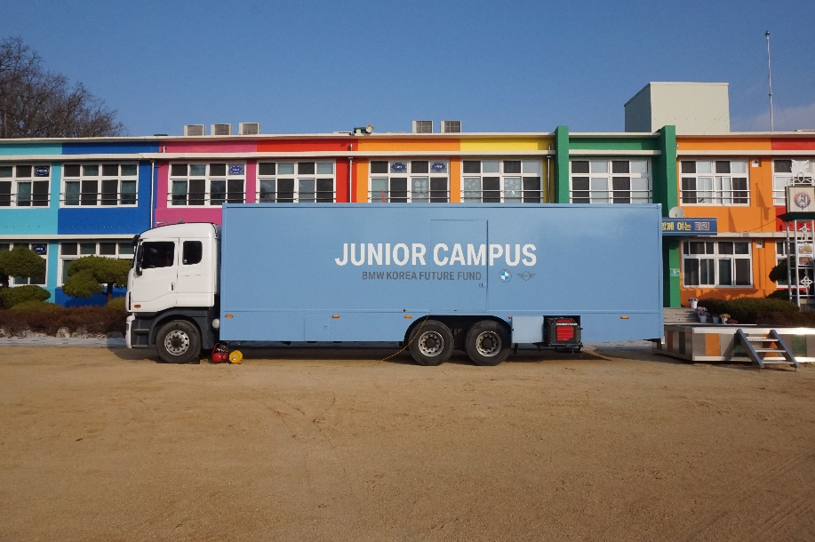 ★신청서 작성 시, 꼭 확인해 주세요! 1) 신청서 내 각 정보는 필수 기재사항입니다. 입력란에 내용을 꼭 작성해 주세요. 2) 본 프로그램에 실제 참여 가능한 인원 및 학년 구성을 기재해 주시기 바랍니다. (담당자(교사)는 체험 인원에 포함되지 않으며 미취학 아동 및 중고등생은 참여가 불가합니다.) 3) 진행일정은 초청일정 (7/26(화) ~ 7/29(금)) 중 희망하시는 일정과 교육시간(회차)으로 기재해 주시기 바랍니다. - 인원구성 : 지역아동센터 1곳 당 최소 20명~최대 30명까지 신청 가능합니다. (기관 인원이 적을 경우 타 인근 센터와 연합하여 프로그램 진행 가능(단, 거점 장소 필요)) - 진행일정 : 희망하시는 일정과 교육시간(회차)을 기재해 주시기 바랍니다. - 확인 필수사항: 11.5톤 트럭이 주차 가능한 공간 필수 (좁은 골목, 높은 언덕, 대로변 주차 불가), 11.5톤 트럭이 주차된 곳과 거리가 가까운 빈 교실 확보 필요 ※주차 공간 확보가 불가할 경우 온라인 주니어 캠퍼스로 대체/진행될 수 있음 <모바일 주니어 캠퍼스 실험실 차량 모습>

모바일 주니어 캠퍼스 소개
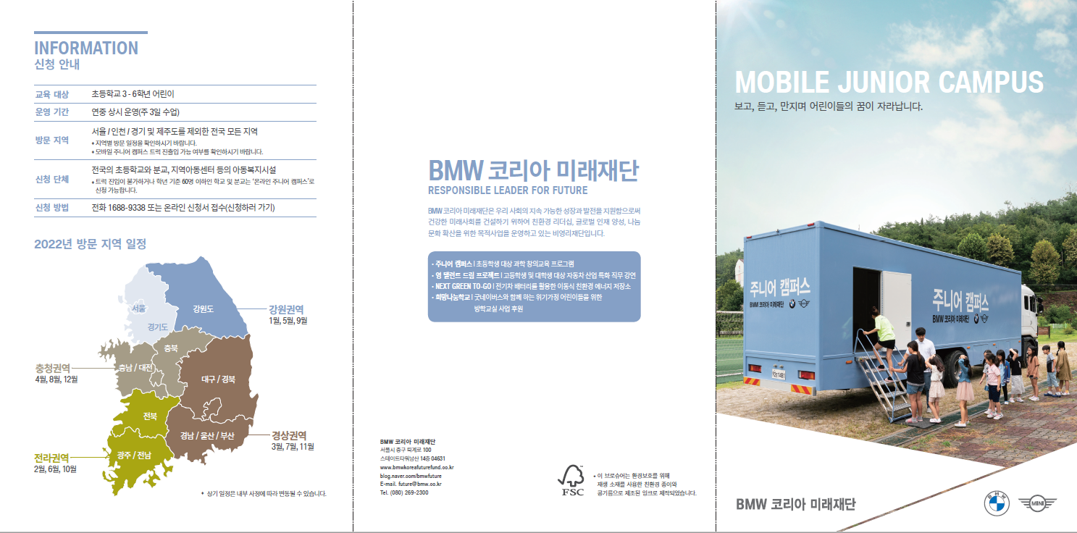

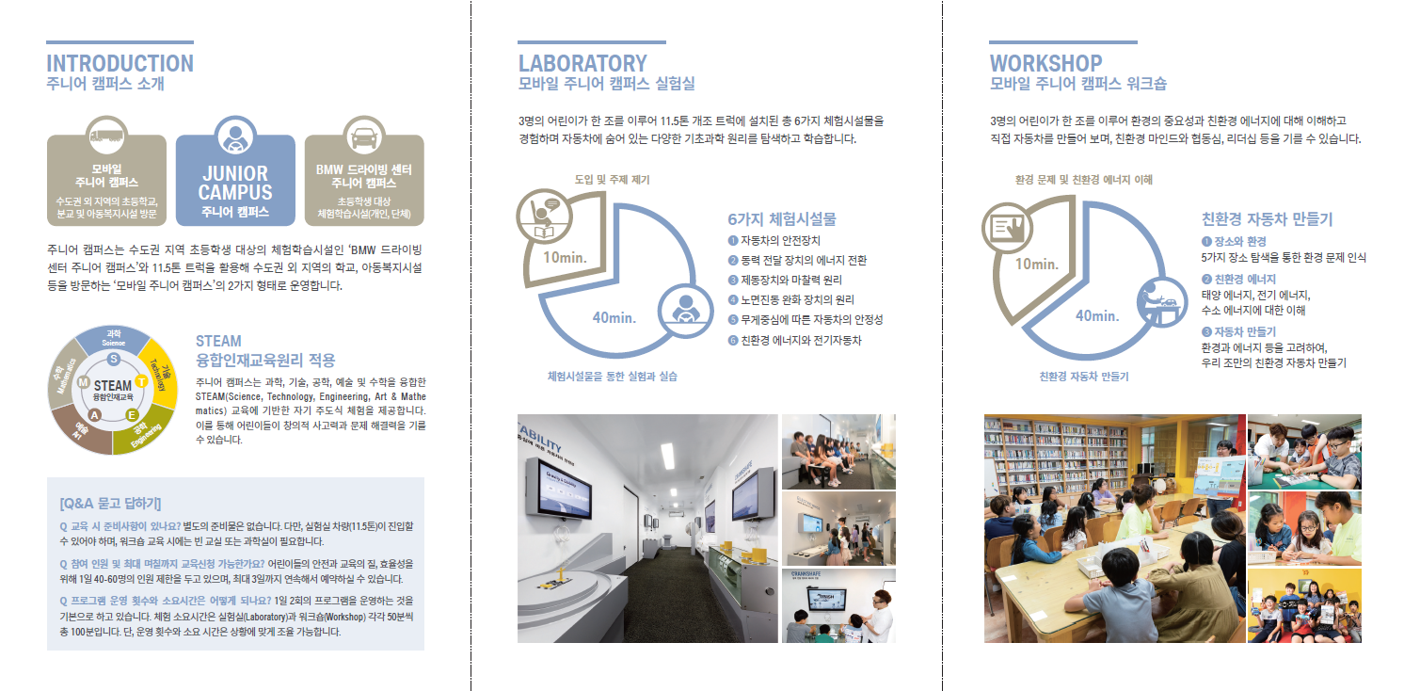

온라인 주니어 캠퍼스 소개
